LevelC_电能量市场出清电价
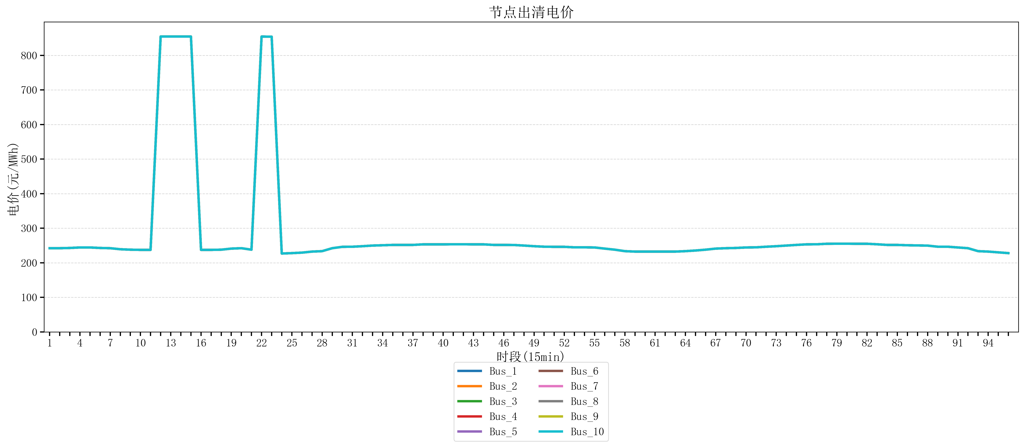
节点编号 | 电价类型 | 时段1 | 时段2 | 时段3 | 时段4 | 时段5 | 时段6 | 时段7 | 时段8 | 时段9 | 时段10 | 时段11 | 时段12 | 时段13 | 时段14 | 时段15 | 时段16 | 时段17 | 时段18 | 时段19 | 时段20 | 时段21
id | price_type | t1 | t2 | t3 | t4 | t5 | t6 | t7 | t8 | t9 | t10 | t11 | t12 | t13 | t14 | t15 | t16 | t17 | t18 | t19 | t20 | t21
str | str | float64 | float64 | float64 | float64 | float64 | float64 | float64 | float64 | float64 | float64 | float64 | float64 | float64 | float64 | float64 | float64 | float64 | float64 | float64 | float64 | float64
Bus_1 | 电能量电价 | 242.20196 | 242.20196 | 242.88264 | 244.32044 | 244.32044 | 242.88264 | 242.20196 | 239.19896 | 237.93224 | 237.35712 | 237.35712 | 854.50080421 | 854.50080421 | 854.50080421 | 854.50080421 | 237.35712 | 237.35712 | 237.93224 | 241.0408 | 242.20196 | 237.93224
Bus_2 | 电能量电价 | 242.20196 | 242.20196 | 242.88264 | 244.32044 | 244.32044 | 242.88264 | 242.20196 | 239.19896 | 237.93224 | 237.35712 | 237.35712 | 854.50080421 | 854.50080421 | 854.50080421 | 854.50080421 | 237.35712 | 237.35712 | 237.93224 | 241.0408 | 242.20196 | 237.93224
Bus_3 | 电能量电价 | 242.20196 | 242.20196 | 242.88264 | 244.32044 | 244.32044 | 242.88264 | 242.20196 | 239.19896 | 237.93224 | 237.35712 | 237.35712 | 854.50080421 | 854.50080421 | 854.50080421 | 854.50080421 | 237.35712 | 237.35712 | 237.93224 | 241.0408 | 242.20196 | 237.93224
Bus_4 | 电能量电价 | 242.20196 | 242.20196 | 242.88264 | 244.32044 | 244.32044 | 242.88264 | 242.20196 | 239.19896 | 237.93224 | 237.35712 | 237.35712 | 854.50080421 | 854.50080421 | 854.50080421 | 854.50080421 | 237.35712 | 237.35712 | 237.93224 | 241.0408 | 242.20196 | 237.93224
Bus_5 | 电能量电价 | 242.20196 | 242.20196 | 242.88264 | 244.32044 | 244.32044 | 242.88264 | 242.20196 | 239.19896 | 237.93224 | 237.35712 | 237.35712 | 854.50080421 | 854.50080421 | 854.50080421 | 854.50080421 | 237.35712 | 237.35712 | 237.93224 | 241.0408 | 242.20196 | 237.93224
Bus_6 | 电能量电价 | 242.20196 | 242.20196 | 242.88264 | 244.32044 | 244.32044 | 242.88264 | 242.20196 | 239.19896 | 237.93224 | 237.35712 | 237.35712 | 854.50080421 | 854.50080421 | 854.50080421 | 854.50080421 | 237.35712 | 237.35712 | 237.93224 | 241.0408 | 242.20196 | 237.93224
Bus_7 | 电能量电价 | 242.20196 | 242.20196 | 242.88264 | 244.32044 | 244.32044 | 242.88264 | 242.20196 | 239.19896 | 237.93224 | 237.35712 | 237.35712 | 854.50080421 | 854.50080421 | 854.50080421 | 854.50080421 | 237.35712 | 237.35712 | 237.93224 | 241.0408 | 242.20196 | 237.93224
Bus_8 | 电能量电价 | 242.20196 | 242.20196 | 242.88264 | 244.32044 | 244.32044 | 242.88264 | 242.20196 | 239.19896 | 237.93224 | 237.35712 | 237.35712 | 854.50080421 | 854.50080421 | 854.50080421 | 854.50080421 | 237.35712 | 237.35712 | 237.93224 | 241.0408 | 242.20196 | 237.93224
Bus_9 | 电能量电价 | 242.20196 | 242.20196 | 242.88264 | 244.32044 | 244.32044 | 242.88264 | 242.20196 | 239.19896 | 237.93224 | 237.35712 | 237.35712 | 854.50080421 | 854.50080421 | 854.50080421 | 854.50080421 | 237.35712 | 237.35712 | 237.93224 | 241.0408 | 242.20196 | 237.93224
Bus_10 | 电能量电价 | 242.20196 | 242.20196 | 242.88264 | 244.32044 | 244.32044 | 242.88264 | 242.20196 | 239.19896 | 237.93224 | 237.35712 | 237.35712 | 854.50080421 | 854.50080421 | 854.50080421 | 854.50080421 | 237.35712 | 237.35712 | 237.93224 | 241.0408 | 242.20196 | 237.93224
Bus_11 | 电能量电价 | 242.20196 | 242.20196 | 242.88264 | 244.32044 | 244.32044 | 242.88264 | 242.20196 | 239.19896 | 237.93224 | 237.35712 | 237.35712 | 854.50080421 | 854.50080421 | 854.50080421 | 854.50080421 | 237.35712 | 237.35712 | 237.93224 | 241.0408 | 242.20196 | 237.93224
Bus_12 | 电能量电价 | 242.20196 | 242.20196 | 242.88264 | 244.32044 | 244.32044 | 242.88264 | 242.20196 | 239.19896 | 237.93224 | 237.35712 | 237.35712 | 854.50080421 | 854.50080421 | 854.50080421 | 854.50080421 | 237.35712 | 237.35712 | 237.93224 | 241.0408 | 242.20196 | 237.93224
Bus_13 | 电能量电价 | 242.20196 | 242.20196 | 242.88264 | 244.32044 | 244.32044 | 242.88264 | 242.20196 | 239.19896 | 237.93224 | 237.35712 | 237.35712 | 854.50080421 | 854.50080421 | 854.50080421 | 854.50080421 | 237.35712 | 237.35712 | 237.93224 | 241.0408 | 242.20196 | 237.93224
Bus_14 | 电能量电价 | 242.20196 | 242.20196 | 242.88264 | 244.32044 | 244.32044 | 242.88264 | 242.20196 | 239.19896 | 237.93224 | 237.35712 | 237.35712 | 854.50080421 | 854.50080421 | 854.50080421 | 854.50080421 | 237.35712 | 237.35712 | 237.93224 | 241.0408 | 242.20196 | 237.93224
Bus_15 | 电能量电价 | 242.20196 | 242.20196 | 242.88264 | 244.32044 | 244.32044 | 242.88264 | 242.20196 | 239.19896 | 237.93224 | 237.35712 | 237.35712 | 854.50080421 | 854.50080421 | 854.50080421 | 854.50080421 | 237.35712 | 237.35712 | 237.93224 | 241.0408 | 242.20196 | 237.93224
Bus_16 | 电能量电价 | 242.20196 | 242.20196 | 242.88264 | 244.32044 | 244.32044 | 242.88264 | 242.20196 | 239.19896 | 237.93224 | 237.35712 | 237.35712 | 854.50080421 | 854.50080421 | 854.50080421 | 854.50080421 | 237.35712 | 237.35712 | 237.93224 | 241.0408 | 242.20196 | 237.93224
Bus_17 | 电能量电价 | 242.20196 | 242.20196 | 242.88264 | 244.32044 | 244.32044 | 242.88264 | 242.20196 | 239.19896 | 237.93224 | 237.35712 | 237.35712 | 854.50080421 | 854.50080421 | 854.50080421 | 854.50080421 | 237.35712 | 237.35712 | 237.93224 | 241.0408 | 242.20196 | 237.93224
Bus_18 | 电能量电价 | 242.20196 | 242.20196 | 242.88264 | 244.32044 | 244.32044 | 242.88264 | 242.20196 | 239.19896 | 237.93224 | 237.35712 | 237.35712 | 854.50080421 | 854.50080421 | 854.50080421 | 854.50080421 | 237.35712 | 237.35712 | 237.93224 | 241.0408 | 242.20196 | 237.93224
Bus_19 | 电能量电价 | 242.20196 | 242.20196 | 242.88264 | 244.32044 | 244.32044 | 242.88264 | 242.20196 | 239.19896 | 237.93224 | 237.35712 | 237.35712 | 854.50080421 | 854.50080421 | 854.50080421 | 854.50080421 | 237.35712 | 237.35712 | 237.93224 | 241.0408 | 242.20196 | 237.93224
Bus_20 | 电能量电价 | 242.20196 | 242.20196 | 242.88264 | 244.32044 | 244.32044 | 242.88264 | 242.20196 | 239.19896 | 237.93224 | 237.35712 | 237.35712 | 854.50080421 | 854.50080421 | 854.50080421 | 854.50080421 | 237.35712 | 237.35712 | 237.93224 | 241.0408 | 242.20196 | 237.93224
Bus_21 | 电能量电价 | 242.20196 | 242.20196 | 242.88264 | 244.32044 | 244.32044 | 242.88264 | 242.20196 | 239.19896 | 237.93224 | 237.35712 | 237.35712 | 854.50080421 | 854.50080421 | 854.50080421 | 854.50080421 | 237.35712 | 237.35712 | 237.93224 | 241.0408 | 242.20196 | 237.93224
Bus_22 | 电能量电价 | 242.20196 | 242.20196 | 242.88264 | 244.32044 | 244.32044 | 242.88264 | 242.20196 | 239.19896 | 237.93224 | 237.35712 | 237.35712 | 854.50080421 | 854.50080421 | 854.50080421 | 854.50080421 | 237.35712 | 237.35712 | 237.93224 | 241.0408 | 242.20196 | 237.93224
Bus_23 | 电能量电价 | 242.20196 | 242.20196 | 242.88264 | 244.32044 | 244.32044 | 242.88264 | 242.20196 | 239.19896 | 237.93224 | 237.35712 | 237.35712 | 854.50080421 | 854.50080421 | 854.50080421 | 854.50080421 | 237.35712 | 237.35712 | 237.93224 | 241.0408 | 242.20196 | 237.93224
Bus_24 | 电能量电价 | 242.20196 | 242.20196 | 242.88264 | 244.32044 | 244.32044 | 242.88264 | 242.20196 | 239.19896 | 237.93224 | 237.35712 | 237.35712 | 854.50080421 | 854.50080421 | 854.50080421 | 854.50080421 | 237.35712 | 237.35712 | 237.93224 | 241.0408 | 242.20196 | 237.93224
Bus_25 | 电能量电价 | 242.20196 | 242.20196 | 242.88264 | 244.32044 | 244.32044 | 242.88264 | 242.20196 | 239.19896 | 237.93224 | 237.35712 | 237.35712 | 854.50080421 | 854.50080421 | 854.50080421 | 854.50080421 | 237.35712 | 237.35712 | 237.93224 | 241.0408 | 242.20196 | 237.93224
Bus_26 | 电能量电价 | 242.20196 | 242.20196 | 242.88264 | 244.32044 | 244.32044 | 242.88264 | 242.20196 | 239.19896 | 237.93224 | 237.35712 | 237.35712 | 854.50080421 | 854.50080421 | 854.50080421 | 854.50080421 | 237.35712 | 237.35712 | 237.93224 | 241.0408 | 242.20196 | 237.93224
Bus_27 | 电能量电价 | 242.20196 | 242.20196 | 242.88264 | 244.32044 | 244.32044 | 242.88264 | 242.20196 | 239.19896 | 237.93224 | 237.35712 | 237.35712 | 854.50080421 | 854.50080421 | 854.50080421 | 854.50080421 | 237.35712 | 237.35712 | 237.93224 | 241.0408 | 242.20196 | 237.93224
Bus_28 | 电能量电价 | 242.20196 | 242.20196 | 242.88264 | 244.32044 | 244.32044 | 242.88264 | 242.20196 | 239.19896 | 237.93224 | 237.35712 | 237.35712 | 854.50080421 | 854.50080421 | 854.50080421 | 854.50080421 | 237.35712 | 237.35712 | 237.93224 | 241.0408 | 242.20196 | 237.93224
Bus_29 | 电能量电价 | 242.20196 | 242.20196 | 242.88264 | 244.32044 | 244.32044 | 242.88264 | 242.20196 | 239.19896 | 237.93224 | 237.35712 | 237.35712 | 854.50080421 | 854.50080421 | 854.50080421 | 854.50080421 | 237.35712 | 237.35712 | 237.93224 | 241.0408 | 242.20196 | 237.93224
Bus_30 | 电能量电价 | 242.20196 | 242.20196 | 242.88264 | 244.32044 | 244.32044 | 242.88264 | 242.20196 | 239.19896 | 237.93224 | 237.35712 | 237.35712 | 854.50080421 | 854.50080421 | 854.50080421 | 854.50080421 | 237.35712 | 237.35712 | 237.93224 | 241.0408 | 242.20196 | 237.93224
Bus_31 | 电能量电价 | 242.20196 | 242.20196 | 242.88264 | 244.32044 | 244.32044 | 242.88264 | 242.20196 | 239.19896 | 237.93224 | 237.35712 | 237.35712 | 854.50080421 | 854.50080421 | 854.50080421 | 854.50080421 | 237.35712 | 237.35712 | 237.93224 | 241.0408 | 242.20196 | 237.93224
Bus_32 | 电能量电价 | 242.20196 | 242.20196 | 242.88264 | 244.32044 | 244.32044 | 242.88264 | 242.20196 | 239.19896 | 237.93224 | 237.35712 | 237.35712 | 854.50080421 | 854.50080421 | 854.50080421 | 854.50080421 | 237.35712 | 237.35712 | 237.93224 | 241.0408 | 242.20196 | 237.93224
Bus_33 | 电能量电价 | 242.20196 | 242.20196 | 242.88264 | 244.32044 | 244.32044 | 242.88264 | 242.20196 | 239.19896 | 237.93224 | 237.35712 | 237.35712 | 854.50080421 | 854.50080421 | 854.50080421 | 854.50080421 | 237.35712 | 237.35712 | 237.93224 | 241.0408 | 242.20196 | 237.93224
Bus_34 | 电能量电价 | 242.20196 | 242.20196 | 242.88264 | 244.32044 | 244.32044 | 242.88264 | 242.20196 | 239.19896 | 237.93224 | 237.35712 | 237.35712 | 854.50080421 | 854.50080421 | 854.50080421 | 854.50080421 | 237.35712 | 237.35712 | 237.93224 | 241.0408 | 242.20196 | 237.93224
Bus_35 | 电能量电价 | 242.20196 | 242.20196 | 242.88264 | 244.32044 | 244.32044 | 242.88264 | 242.20196 | 239.19896 | 237.93224 | 237.35712 | 237.35712 | 854.50080421 | 854.50080421 | 854.50080421 | 854.50080421 | 237.35712 | 237.35712 | 237.93224 | 241.0408 | 242.20196 | 237.93224
Bus_36 | 电能量电价 | 242.20196 | 242.20196 | 242.88264 | 244.32044 | 244.32044 | 242.88264 | 242.20196 | 239.19896 | 237.93224 | 237.35712 | 237.35712 | 854.50080421 | 854.50080421 | 854.50080421 | 854.50080421 | 237.35712 | 237.35712 | 237.93224 | 241.0408 | 242.20196 | 237.93224
Bus_37 | 电能量电价 | 242.20196 | 242.20196 | 242.88264 | 244.32044 | 244.32044 | 242.88264 | 242.20196 | 239.19896 | 237.93224 | 237.35712 | 237.35712 | 854.50080421 | 854.50080421 | 854.50080421 | 854.50080421 | 237.35712 | 237.35712 | 237.93224 | 241.0408 | 242.20196 | 237.93224
Bus_38 | 电能量电价 | 242.20196 | 242.20196 | 242.88264 | 244.32044 | 244.32044 | 242.88264 | 242.20196 | 239.19896 | 237.93224 | 237.35712 | 237.35712 | 854.50080421 | 854.50080421 | 854.50080421 | 854.50080421 | 237.35712 | 237.35712 | 237.93224 | 241.0408 | 242.20196 | 237.93224
Bus_39 | 电能量电价 | 242.20196 | 242.20196 | 242.88264 | 244.32044 | 244.32044 | 242.88264 | 242.20196 | 239.19896 | 237.93224 | 237.35712 | 237.35712 | 854.50080421 | 854.50080421 | 854.50080421 | 854.50080421 | 237.35712 | 237.35712 | 237.93224 | 241.0408 | 242.20196 | 237.93224
Bus_40 | 电能量电价 | 242.20196 | 242.20196 | 242.88264 | 244.32044 | 244.32044 | 242.88264 | 242.20196 | 239.19896 | 237.93224 | 237.35712 | 237.35712 | 854.50080421 | 854.50080421 | 854.50080421 | 854.50080421 | 237.35712 | 237.35712 | 237.93224 | 241.0408 | 242.20196 | 237.93224
Bus_41 | 电能量电价 | 242.20196 | 242.20196 | 242.88264 | 244.32044 | 244.32044 | 242.88264 | 242.20196 | 239.19896 | 237.93224 | 237.35712 | 237.35712 | 854.50080421 | 854.50080421 | 854.50080421 | 854.50080421 | 237.35712 | 237.35712 | 237.93224 | 241.0408 | 242.20196 | 237.93224
Bus_42 | 电能量电价 | 242.20196 | 242.20196 | 242.88264 | 244.32044 | 244.32044 | 242.88264 | 242.20196 | 239.19896 | 237.93224 | 237.35712 | 237.35712 | 854.50080421 | 854.50080421 | 854.50080421 | 854.50080421 | 237.35712 | 237.35712 | 237.93224 | 241.0408 | 242.20196 | 237.93224
Bus_43 | 电能量电价 | 242.20196 | 242.20196 | 242.88264 | 244.32044 | 244.32044 | 242.88264 | 242.20196 | 239.19896 | 237.93224 | 237.35712 | 237.35712 | 854.50080421 | 854.50080421 | 854.50080421 | 854.50080421 | 237.35712 | 237.35712 | 237.93224 | 241.0408 | 242.20196 | 237.93224
Bus_44 | 电能量电价 | 242.20196 | 242.20196 | 242.88264 | 244.32044 | 244.32044 | 242.88264 | 242.20196 | 239.19896 | 237.93224 | 237.35712 | 237.35712 | 854.50080421 | 854.50080421 | 854.50080421 | 854.50080421 | 237.35712 | 237.35712 | 237.93224 | 241.0408 | 242.20196 | 237.93224
Bus_1 | 阻塞电价 | 0 | 0 | 0 | 0 | 0 | 0 | 0 | 0 | 0 | 0 | 0 | 0 | 0 | 0 | 0 | 0 | 0 | 0 | 0 | 0 | 0
Bus_2 | 阻塞电价 | 0 | 0 | 0 | 0 | 0 | 0 | 0 | 0 | 0 | 0 | 0 | 0 | 0 | 0 | 0 | 0 | 0 | 0 | 0 | 0 | 0
...

LevelC_电力电量平衡表单
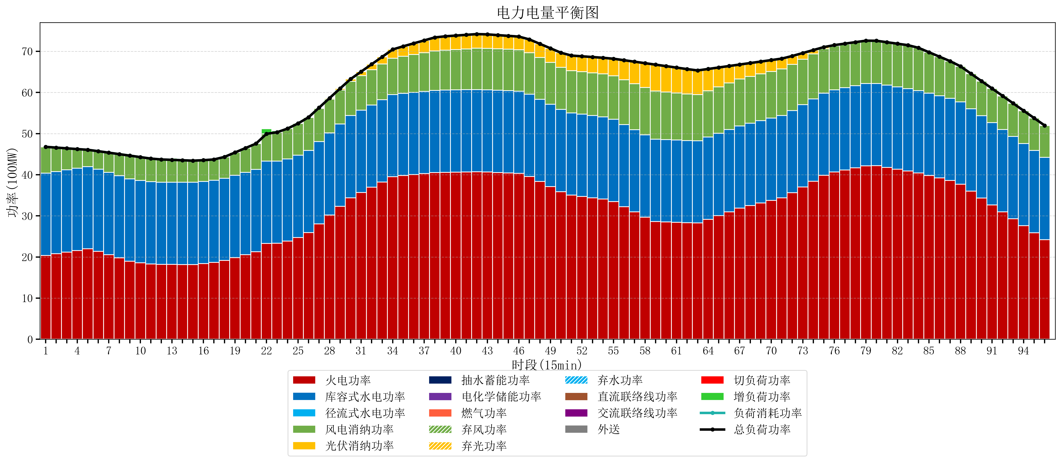
元件名称 | 时段1 | 时段2 | 时段3 | 时段4 | 时段5 | 时段6 | 时段7 | 时段8 | 时段9 | 时段10 | 时段11 | 时段12 | 时段13 | 时段14 | 时段15 | 时段16 | 时段17
name | t1 | t2 | t3 | t4 | t5 | t6 | t7 | t8 | t9 | t10 | t11 | t12 | t13 | t14 | t15 | t16 | t17
str | float64 | float64 | float64 | float64 | float64 | float64 | float64 | float64 | float64 | float64 | float64 | float64 | float64 | float64 | float64 | float64 | float64
火电功率 | 20.374637658 | 20.775938131 | 21.177238605 | 21.578539078 | 21.979839552 | 21.349044327 | 20.563434748 | 19.777825169 | 18.992215589 | 18.585974431 | 18.31362801 | 18.18532964 | 18.180742382 | 18.175844875 | 18.170747922 | 18.38391508 | 18.660509344
库容式水电功率 | 20 | 20 | 20 | 20 | 20 | 20 | 20 | 20 | 20 | 20 | 20 | 20 | 20 | 20 | 20 | 20 | 20
径流式水电功率 | 0 | 0 | 0 | 0 | 0 | 0 | 0 | 0 | 0 | 0 | 0 | 0 | 0 | 0 | 0 | 0 | 0
风电消纳功率 | 6.4 | 5.8189473684 | 5.2378947368 | 4.6568421053 | 4.0757894737 | 4.3705263158 | 4.7966315789 | 5.2227368421 | 5.6488421053 | 5.6955789474 | 5.6084210526 | 5.5212631579 | 5.4341052632 | 5.3410526316 | 5.2442105263 | 5.1473684211 | 5.0505263158
光伏消纳功率 | 0 | 0 | 0 | 0 | 0 | 0 | 0 | 0 | 0 | 0 | 0 | 0 | 0 | 0 | 0 | 0 | 0
抽水蓄能功率 | 0 | 0 | 0 | 0 | 0 | 0 | 0 | 0 | 0 | 0 | 0 | 0 | 0 | 0 | 0 | 0 | 0
电化学储能功率 | 0 | 0 | 0 | 0 | 0 | 0 | 0 | 0 | 0 | 0 | 0 | 0 | 0 | 0 | 0 | 0 | 0
燃气功率 | 0 | 0 | 0 | 0 | 0 | 0 | 0 | 0 | 0 | 0 | 0 | 0 | 0 | 0 | 0 | 0 | 0
直流联络线功率 | 0 | 0 | 0 | 0 | 0 | 0 | 0 | 0 | 0 | 0 | 0 | 0 | 0 | 0 | 0 | 0 | 0
交流联络线功率 | 0 | 0 | 0 | 0 | 0 | 0 | 0 | 0 | 0 | 0 | 0 | 0 | 0 | 0 | 0 | 0 | 0
负荷消耗功率 | 46.774637658 | 46.5948855 | 46.415133342 | 46.235381184 | 46.055629026 | 45.719570643 | 45.360066327 | 45.000562011 | 44.641057695 | 44.281553378 | 43.922049062 | 43.706592798 | 43.614847645 | 43.516897507 | 43.414958449 | 43.531283501 | 43.711035659
外送 | 0 | 0 | 0 | 0 | 0 | 0 | 0 | 0 | 0 | 0 | 0 | 0 | 0 | 0 | 0 | 0 | 0
总负荷功率 | 46.774637658 | 46.5948855 | 46.415133342 | 46.235381184 | 46.055629026 | 45.719570643 | 45.360066327 | 45.000562011 | 44.641057695 | 44.281553378 | 43.922049062 | 43.706592798 | 43.614847645 | 43.516897507 | 43.414958449 | 43.531283501 | 43.711035659
弃风功率 | 0 | 0 | 0 | 0 | 0 | 0 | 0 | 0 | 0 | 0 | 0 | 0 | 0 | 0 | 0 | 0 | 0
弃光功率 | 0 | 0 | 0 | 0 | 0 | 0 | 0 | 0 | 0 | 0 | 0 | 0 | 0 | 0 | 0 | 0 | 0
弃水功率 | 0 | 0 | 0 | 0 | 0 | 0 | 0 | 0 | 0 | 0 | 0 | 0 | 0 | 0 | 0 | 0 | 0
切负荷功率 | 0 | 0 | 0 | 0 | 0 | 0 | 0 | 0 | 0 | 0 | 0 | 0 | 0 | 0 | 0 | 0 | 0
增负荷功率 | 0 | 0 | 0 | 0 | 0 | 0 | 0 | 0 | 0 | 0 | 0 | 0.14404805164 | 0.41180721545 | 0.34511832183 | 0.063427105574 | 0 | 0

